Datos personales
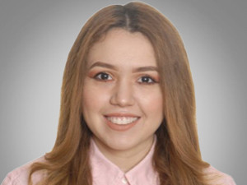

Nombres: | Diana Marvella
Apellidos: | Rosero Mora
Facebook:
Twitter:
Descripción:

